2021-1
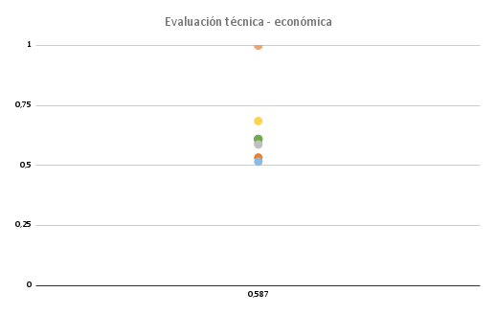
Evaluación técnica
Criterio técnico | (0-4) | Sol 1 |  | Sol 2 |  | Sol 3 |  | Sol 4 |  | Sol 5 |  | Sol 6 |  | Sol Ideal
 | g | p | gp | p | gp | p | gp | p | gp | p | gp | p | gp | p | gp
Precisión en la aplicación del pesticida | 4 | 2 | 8 | 3 | 12 | 2 | 8 | 2 | 8 | 2 | 8 | 2 | 8 | 4 | 16
Autonomía | 4 | 3 | 12 | 3 | 12 | 3 | 12 | 3 | 12 | 2 | 8 | 1 | 4 | 4 | 16
S₂
S_{ideal}
Robustez | 3 | 2 | 6 | 2 | 6 | 2 | 6 | 1 | 3 | 1 | 3 | 3 | 9 | 4 | 12
Facilidad de uso (configuración) | 3 | 1 | 3 | 2 | 6 | 2 | 6 | 2 | 6 | 2 | 6 | 2 | 6 | 4 | 12
Rango de transmisión de datos | 3 | 3 | 9 | 3 | 9 | 3 | 9 | 2 | 6 | 3 | 9 | 3 | 9 | 4 | 12
Facilidad de mantenimiento | 2 | 2 | 4 | 3 | 6 | 2 | 4 | 3 | 6 | 3 | 6 | 2 | 4 | 4 | 8
Eficiencia en detección de maleza y cultivo | 4 | 3 | 12 | 3 | 12 | 3 | 12 | 2 | 8 | 3 | 12 | 2 | 8 | 4 | 16
Sumatoria |  |  | 54 |  | 63 |  | 57 |  | 49 |  | 52 |  | 48 |  | 92
xi |  |  | 0.587 |  | 0.685 |  | 0.620 |  | 0.533 |  | 0.565 |  | 0.522 |  | 1

S₄

 |  |  |  |  |  |  |  |  |  |  |  |  |  |  |  | CRITERIOS PARA LA SOLUCIÓN: | ALTERNATIVAS
 |  |  |  |  |  |  |  |  |  |  |  |  |  |  |  | 1.Desestimación de las soluciones con valor técnico/económico menor a 0.6
Evaluación económica |  |  |  |  |  |  |  |  |  |  |  |  |  |  |  | 2.Alternativas que se acercan al valor ideal
Criterio económico | (0-4) | Sol 1 |  | Sol 2 |  | Sol 3 |  | Sol 4 |  | Sol 5 |  | Sol 6 |  | Sol Ideal |  | 3.Alternativas que se encuentran cerca de la línea diagonal
 | g | p | gp | p | gp | p | gp | p | gp | p | gp | p | gp | p | gp
Costo total de componentes y materiales | 4 | 3 | 12 | 2 | 8 | 2 | 8 | 2 | 8 | 2 | 8 | 3 | 12 | 4 | 16
Costo de fabricación | 3 | 3 | 9 | 2 | 6 | 2 | 6 | 2 | 6 | 2 | 6 | 2 | 6 | 4 | 12
Costo de desarrollo y diseño (personas) | 3 | 3 | 9 | 3 | 9 | 3 | 9 | 1 | 3 | 2 | 6 | 2 | 6 | 4 | 12
Costo energético | 4 | 1 | 4 | 3 | 12 | 3 | 12 | 3 | 12 | 3 | 12 | 1 | 4 | 4 | 16
Costo de mantenimiento | 2 | 2 | 4 | 2 | 4 | 2 | 4 | 2 | 4 | 3 | 6 | 3 | 6 | 4 | 8
Sumatoria |  |  | 38 |  | 39 |  | 39 |  | 33 |  | 38 |  | 34 |  | 64
xi |  |  | 0.594 |  | 0.609 |  | 0.609 |  | 0.516 |  | 0.594 |  | 0.531 |  | 1

 | Técnica | Económica
Sol 1 | 0.587 | 0.594
Sol 2 | 0.685 | 0.609
Sol 3 | 0.620 | 0.609
Sol 4 | 0.533 | 0.516
Sol 5 | 0.565 | 0.594
Sol 6 | 0.522 | 0.531

Copia de 2021-1
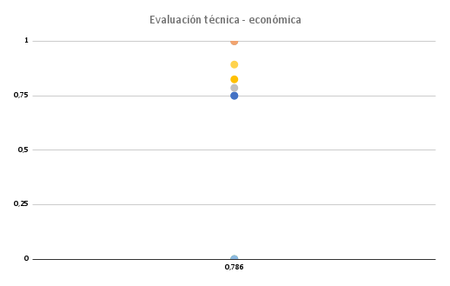
Evaluación técnica
Criterio técnico | (0-4) | Sol 1 |  | Sol 2 |  | Sol 3 |  | Sol 4 |  | Sol 5 |  | Sol 6 |  | Sol Ideal
 | g | p | gp | p | gp | p | gp |  |  |  |  |  |  | p | gp
Conducción térmica | 4 | 3 | 12 | 4 | 16 |  |  |  |  |  |  |  |  | 4 | 16
Control de temperatura | 4 | 4 | 16 | 4 | 16 |  |  |  |  |  |  |  |  | 4 | 16
S₂
S_{ideal}
Facilidad de mantenimiento | 3 | 2 | 6 | 3 | 9 |  |  |  |  |  |  |  |  | 4 | 12
 |  |  |  |  |  |  |  |  |  |  |  |  |  |  | 0
 |  |  |  |  |  |  |  |  |  |  |  |  |  |  | 0
 |  |  |  |  |  |  |  |  |  |  |  |  |  |  | 0
 |  |  |  |  |  |  |  |  |  |  |  |  |  |  | 0
Sumatoria |  |  | 22 |  | 25 |  | 0 |  |  |  |  |  |  |  | 28
xi |  |  | 0.786 |  | 0.893 |  | 0 |  |  |  |  |  |  |  | 1

S₄

 |  |  |  |  |  |  |  |  |  |  |  |  |  |  |  | CRITERIOS PARA LA SOLUCIÓN: | ALTERNATIVAS
 |  |  |  |  |  |  |  |  |  |  |  |  |  |  |  | 1.Desestimación de las soluciones con valor técnico/económico menor a 0.6
Evaluación económica |  |  |  |  |  |  |  |  |  |  |  |  |  |  |  | 2.Alternativas que se acercan al valor ideal
Criterio económico | (0-4) | Sol 1 |  | Sol 2 |  | Sol 3 |  | Sol 4 |  | Sol 5 |  | Sol 6 |  | Sol Ideal |  | 3.Alternativas que se encuentran cerca de la línea diagonal
 | g | p | gp | p | gp |  |  |  |  |  |  |  |  | p | gp
Costo total de componentes y materiales | 4 | 3 | 12 | 3 | 12 |  |  |  |  |  |  |  |  | 4 | 16
Costo de fabricación | 3 | 4 | 12 | 3 | 9 |  |  |  |  |  |  |  |  | 4 | 12
Costo de desarrollo y diseño (personas) | 3 | 3 | 9 | 3 | 9 |  |  |  |  |  |  |  |  | 4 | 12
 |  |  |  |  |  |  |  |  |  |  |  |  |  |  | 0
 |  |  |  |  |  |  |  |  |  |  |  |  |  |  | 0
Sumatoria |  |  | 33 |  | 30 |  | 0 |  | 0 |  | 0 |  | 0 |  | 40
xi |  |  | 0.825 |  | 0.750 |  | 0 |  | 0.000 |  | 0 |  | 0.000 |  | 1

 | Técnica | Económica
Sol 1 | 0.786 | 0.825
Sol 2 | 0.893 | 0.750
Sol 3 | 0 | 0
Sol 4 |  | 0.000
Sol 5 |  | 0
Sol 6 |  | 0.000

